Ranking
Posição do Produto no Valor Bruto da Produção |  |  |  | Os 5 produtos com dezembro VBP |  |  | Posição do Estado no Valor Bruto da Produção |  |  |  | VALOR BRUTO DA PRODUÇÃO AGROPECUÁRIA
 | Valores em R$* |  |  | (valores em Reais*) |  |  | Valores em R$* |  |  |  | (valores em Reais*)
POSIÇÃO | LAVOURAS | 2021 | % | POSIÇÃO | LAVOURAS | 2021
1º | Soja | 366,012,761,974 | 32.4% | 1º | Soja | 366,012,761,974 | Ranking | UF's / ANO | 2021 | % | POSIÇÃO | REGIÃO | 2021 | %
2º | Milho | 125,222,574,612 | 11.1% | 2º | Milho | 125,222,574,612 | 1º | Mato Grosso | 193,029,258,966 | 17.09% | 1º | Centro-Oeste | 365,848,363,602 | 32.82%
3º | Cana-de-açúcar | 85,866,017,317 | 7.6% | 3º | Cana-de-açúcar | 85,866,017,317 | 2º | Paraná | 144,493,337,327 | 12.8% | 2º | Sul | 314,017,511,868 | 28.2%
4º | Café | 42,597,769,132 | 3.8% | 4º | Café | 42,597,769,132 | 3º | São Paulo | 127,265,502,807 | 11.3% | 3º | Sudeste | 261,963,764,539 | 23.5%
5º | Algodão | 27,609,583,554 | 2.4% | 5º | Algodão | 27,609,583,554 | 4º | Rio Grande do Sul | 122,334,427,054 | 10.8% | 4º | Nordeste | 100,160,004,732 | 9.0%
6º | Arroz | 20,235,722,665 | 1.8% | POSIÇÃO | PECUÁRIA | 2021 | 5º | Minas Gerais | 115,582,977,424 | 10.2% | 5º | Norte | 72,857,003,703 | 6.5%
7º | Laranja | 16,376,714,961 | 1.5% | 1º | Bovinos | 150,942,356,213 | 6º | Goiás | 98,721,505,112 | 8.7% | POSIÇÃO | ESTADOS | 2021 | 100.00%
8º | Feijão | 13,266,151,921 | 1.2% | 2º | Frango | 108,926,365,124 | 7º | Mato Grosso do Sul | 72,314,349,711 | 6.4% | 1º | Mato Grosso | 193,029,258,966
9º | Banana | 12,585,768,869 | 1.1% | 3º | Leite | 51,765,300,630 | 8º | Santa Catarina | 47,189,747,487 | 4.2% | 2º | Paraná | 144,493,337,327 |  | 1,114,846,648,445
10º | Trigo | 12,492,947,326 | 1.1% | 4º | Suínos | 31,393,694,640 | 9º | Bahia | 47,112,173,883 | 4.2% | 3º | São Paulo | 127,265,502,807
11º | Mandioca | 11,709,829,280 | 1.0% | 5º | Ovos | 17,733,654,679 | 10º | Pará | 26,752,051,912 | 2.4% | 4º | Rio Grande do Sul | 122,334,427,054
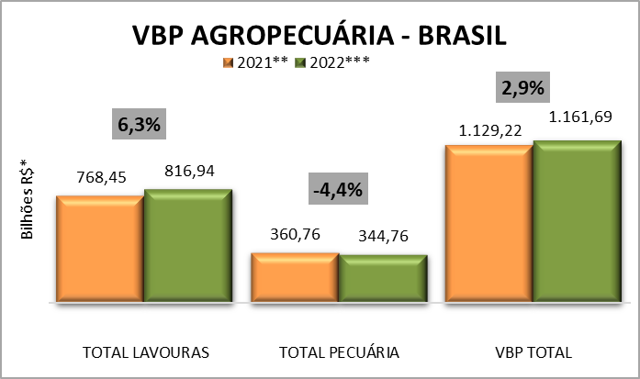
12º | Tomate | 11,607,566,279 | 1.0% |  |  |  | 11º | Rondônia | 19,674,998,946 | 1.7% | 5º | Minas Gerais | 115,582,977,424
13º | Batata - inglesa | 8,792,059,338 | 0.8% |  |  |  | 12º | Tocantins | 18,835,755,447 | 1.7%
14º | Uva | 6,849,309,343 | 0.6% |  |  |  | 13º | Maranhão | 16,653,961,548 | 1.5%
15º | Cacau | 4,241,122,666 | 0.4% |  |  |  | 14º | Espírito Santo | 15,383,672,917 | 1.4% |  | Participação dos Estados no Valor Bruto da Produção |  |  |  | Participação das regiões no Valor Bruto da Produção
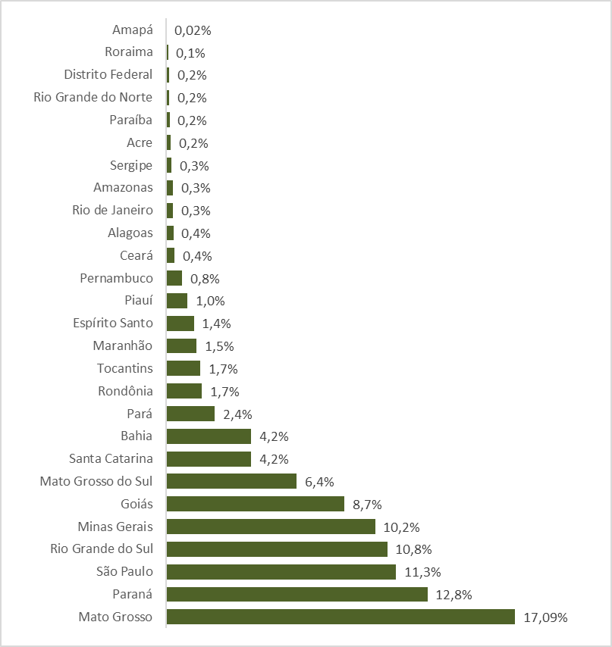
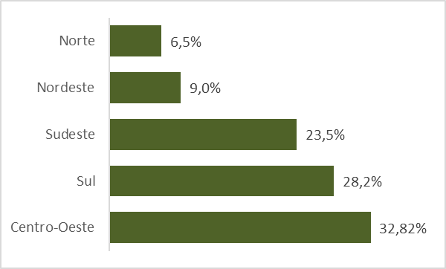
16º | Amendoim | 2,896,462,572 | 0.3% |  |  |  | 15º | Piauí | 11,789,277,639 | 1.0%
17º | Mamona | 91,315,901 | 0.01% |  |  |  | 16º | Pernambuco | 9,037,023,438 | 0.8%
 | TOTAL LAVOURAS | 768,453,677,710 | 68.1% |  |  |  | 17º | Ceará | 4,815,719,579 | 0.4%
1º | Bovinos | 150,942,356,213 | 13.4% |  |  |  | 18º | Alagoas | 4,039,045,450 | 0.4%
2º | Frango | 108,926,365,124 | 9.6% |  |  |  | 19º | Rio de Janeiro | 3,731,611,391 | 0.3%
3º | Leite | 51,765,300,630 | 4.6% |  |  |  | 20º | Amazonas | 3,668,916,933 | 0.3%
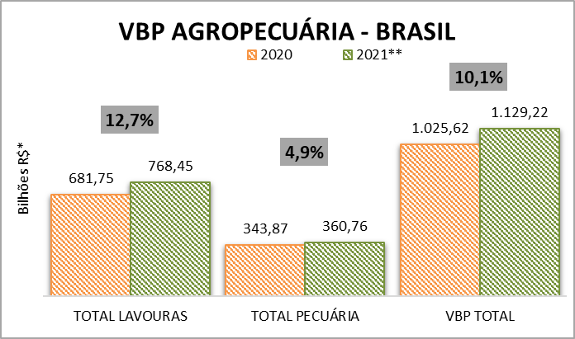
4º | Suínos | 31,393,694,640 | 2.8% |  |  |  | 21º | Sergipe | 2,864,118,338 | 0.3%
5º | Ovos | 17,733,654,679 | 1.6% |  |  |  | 22º | Acre | 2,612,497,054 | 0.2%
 | TOTAL PECUÁRIA | 360,761,371,286 | 31.9% |  |  |  | 23º | Paraíba | 1,962,132,196 | 0.2%
 | VBP TOTAL | 1,129,215,048,996 | 100.0% |  |  |  | 24º | Rio Grande do Norte | 1,886,552,660 | 0.2%
Fonte: CGPLAC/DAEP/SPA/MAPA |  |  |  |  |  |  | 25º | Distrito Federal | 1,783,249,813 | 0.2%
* Valores deflacionados pelo IGP-DI da FGV - dezembro/2021. |  |  |  |  |  |  | 26º | Roraima | 1,120,728,915 | 0.1%
 |  |  |  |  |  |  | 27º | Amapá | 192,054,496 | 0.02%
 |  |  |  |  |  |  |  | Total Brasil | 1,129,215,048,996 | 100%
 |  |  |  |  |  |  | Fonte: CGPLAC/DAEP/SPA/MAPA
 |  |  |  |  |  |  | * Valores deflacionados pelo IGP-DI da FGV - dezembro/2021.

